Data
2011-10-26 |  | Data odierna in formato data

40842 |  | Data odierna in formato generale

1900-01-01 |  | Data inizio '900 in formato data

1 |  | Data inizio '900 in formato generale

Per calcolare i giorni tra due date
data più recente - data più vecchia + 1
2010-04-12 | 2010-04-14 | 2 | 3
2010-02-12 | 2010-02-12 | 0 | 1

GiornoLavorativoIntl
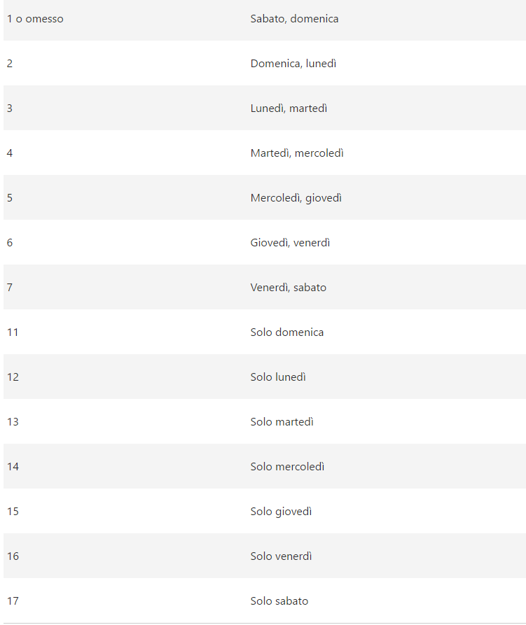
Data | Descrizione
2017-10-30 | Data iniziale
151 | Giorni al completamento
2017-11-01 | Vacanza
2017-12-08 | Vacanza
2017-12-25 | Vacanza
2017-12-26 | Vacanza
2018-01-01 | Vacanza
2018-01-06 | Vacanza
Formula | Descrizione (risultato)
2018-04-24 | Data 151 giorni lavorativi successiva alla data iniziale (solo domenica festivo)
2018-05-01 | Data 151 giorni lavorativi successiva alla data iniziale, escludendo le vacanze (solo domenica festivo)

